对账
订单号 | 入住日期 | 离店日期 | 应收 |  |  |  | ,
999224455626548 | 2023-07-13 | 2023-07-15 | 502 | 502.00 | 3432622 | 0 | ,3432622 | 直连
999224915600742 | 2023-07-10 | 2023-07-14 | 327.44 | 327.44 | 3540109 | 0 | ,3540109 | 直采
999225117073211 | 2023-07-13 | 2023-07-15 | 156.98 | 156.98 | 3590742 | 0 | ,3590742 | 直采
999225125089137 | 2023-07-09 | 2023-07-11 | 299.32 | 299.32 | 3593482 | 0 | ,3593482 | 直采
999225166374734 | 2023-07-09 | 2023-07-11 | 297.82 | 297.82 | 3602100 | 0 | ,3602100 | 直采
999225177215549 | 2023-07-13 | 2023-07-16 | 243.48 | 243.48 | 3604124 | 0 | ,3604124 | 直采
999225201425291 | 2023-07-11 | 2023-07-13 | 96.64 | 96.64 | 3609185 | 0 | ,3609185 | 直采
999225251470722 | 2023-07-14 | 2023-07-16 | 802.16 | 802.16 | 3619485 | 0 | ,3619485 | 直采
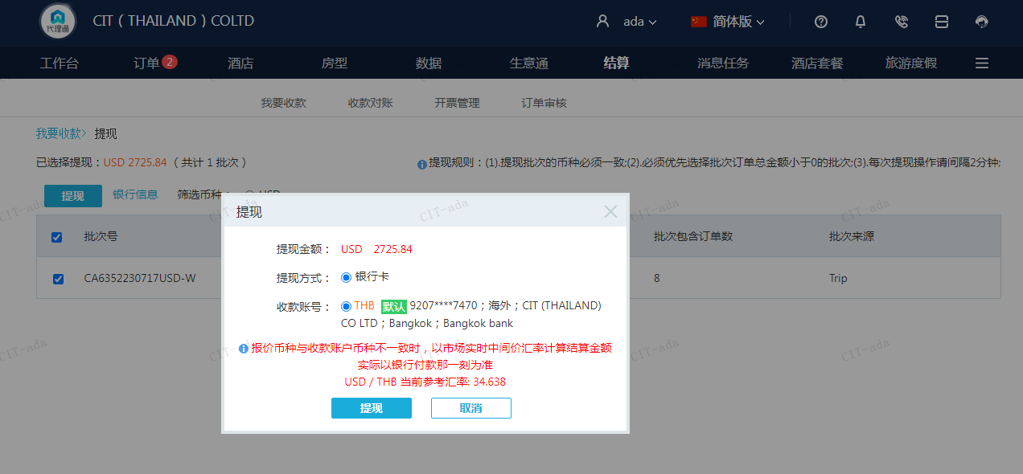
 |  |  | 2725.84
 |  |  | USD 2725.84

A230717092204911 | 2223.84 | 77029.37
A230717092430911 | 502 | 17388.28
USD / THB 当前参考汇率: 34.638 | 2725.84 | 94417.65
总计：2725.84 USD/ 94417.65 THB

